auswerten
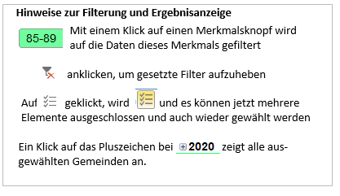
Alters- und Pflegeheime Kanton St.Gallen (Stand am Jahresende)
(Kantonstotale pro Jahr, wenn bei "Gemeinde" und "Wahlkreise" keine Auswahl getroffen wird)

 | Anzahl Betriebe | Verfügbare Plätze | Anzahl Klientel Alter und Geschlecht | Anzahl Klientel Pflegestufen
2021 | 110 | 6522 | 5708 | 5708
2020 | 113 | 6557 | 5611 | 5611
2019 | 115 | 6481 | 6067 | 6067
2018 | 115 | 6444 | 6077 | 6077
2017 | 112 | 6308 | 5885 | 5885
2016 | 113 | 6241 | 5910 | 5910
2015 | 112 | 6162 | 5796 | 5796
2014 | 114 | 6122 | 5832 | 5832
2013 | 113 | 6139 | 5858 | 5858
2012 | 114 | 6095 | 5826 | 5826
2011 | 115 | 6054 | 5795 | 5795
2010 | 115 | 6061 | 5740 | 5740

